상품제안서
떡메모-B(94x74) | 상품코드: S28257

 |  |  |  |  |  |  | 02-713-8555 | www.synergygift.co.kr
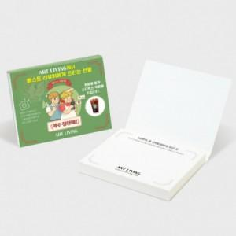

【상세/제작정보】 | 표지 앞뒤 칼라,내지 먹1도 인쇄포함

【인쇄/포장옵션】 | 풀칼라 / OPP(비닐)

【공급단가】 | 수량 | 1,000~ | 2,000~ | 3,000~ | 5,000~ | 10,000~
*VAT별도 | 50매 | 480원 | 460원 | 450원 | 430원 | 420원
 | 100매 | 580원 | 550원 | 530원 | 510원 | 500원

【상품 URL】 | https://www.synergygift.co.kr:443/src/goods_detail.php?gdno=28257

